Schedule
 TU TRIP 2020
Leader WakeUp:
Địa điểm/Resort: Mũi Né
Điểm đón khách: Văn phòng RVC Lô W.29-30-31a, Khu chế xuất Tân Thuận, Tân Thuận Đông, quận 7, TPHCM

THỜI GIAN | NỘI DUNG
NGÀY 01 (4/07/2020)
05h30 | Xe và HDV đón khách tại văn phòng RVC
06h00 | Xuất phát
07h30 | Ăn sáng tại Cao Phát
08h30 | Tiếp tục lộ trình
12h00 | Khách dùng cơm trưa tại: Peace (8 xe) SaiGon Emerald (5 xe) Blue Bay (2 xe)
13h30 | Khởi hành đến resort
14h00 | Nhận phòng resort: - Peace 3* (8 xe) - SaiGon Emerald 3*+ (5 xe) - Blue Bay 4* (2 xe)
15h00 | Free time
18h30 | Gala dinner tại resort Peace
21h30 | Tự do thư giãn
NGÀY 02 (5/07/2020)
06h30 | Dùng buffet sáng tại resort
07h30 | Tham quan Bàu Trắng (Optional)
10h30 | Làm thủ tục trả phòng
12h00 | Dùng cơm trưa tại Bình Minh
 | Mua sắm đặc sản địa phương Hải Thắng Quốc lộ 1
13h30 | Khởi hành về lại TPHCM. Trên dường về ghé trạm dùng chân Alo để khách nghỉ ngơi và đi vệ sinh
18h00 | Đến TPHCM, WakeUp xin cảm ơn và hẹn gặp lại RVC trong những chuyến đi sau

Hình ảnh
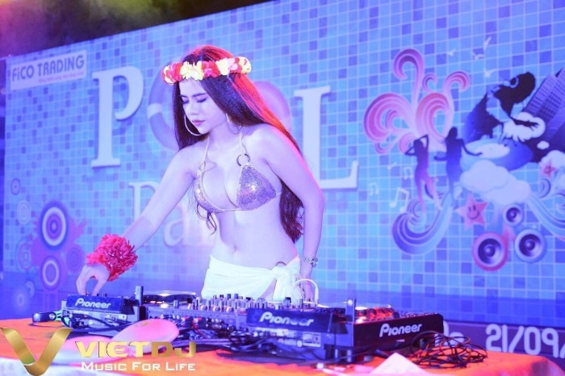

1. PEACE RESORT 3*
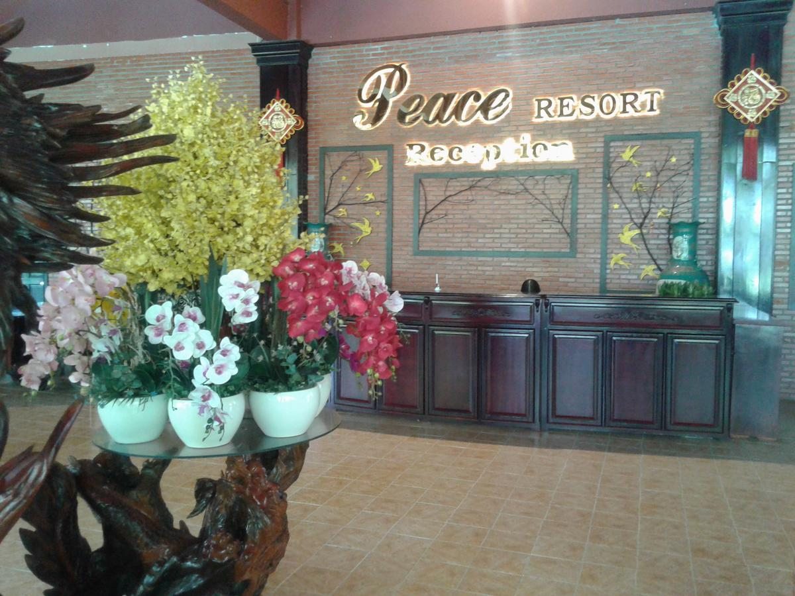
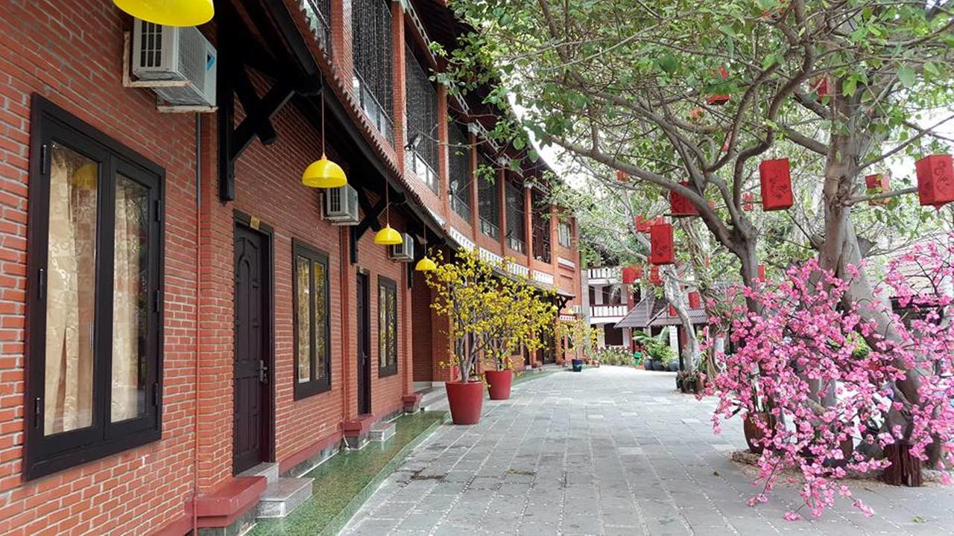
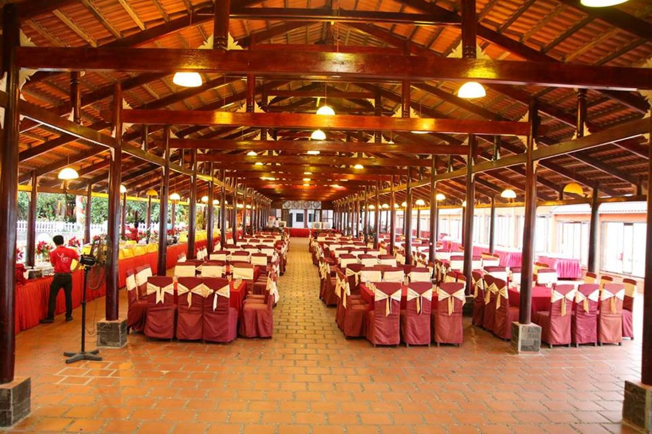
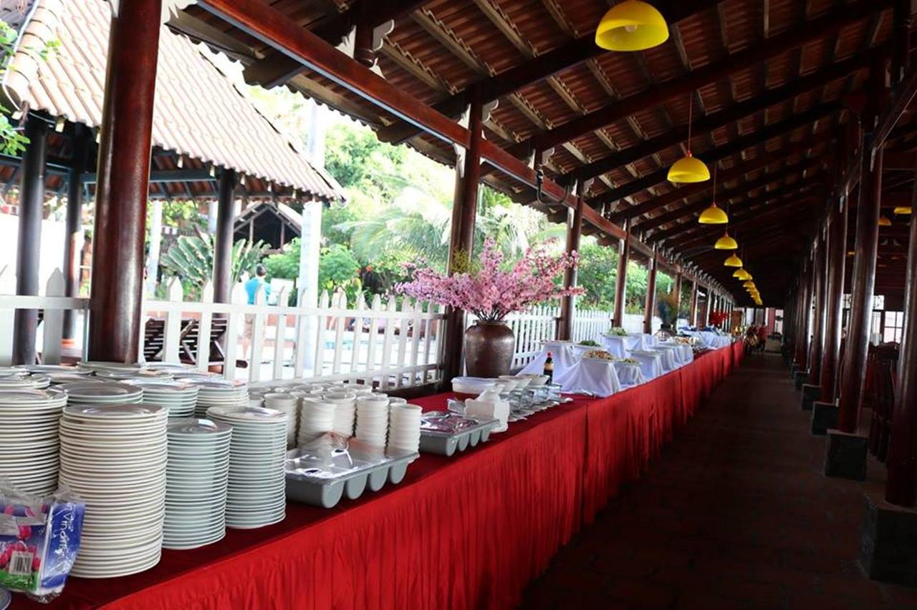
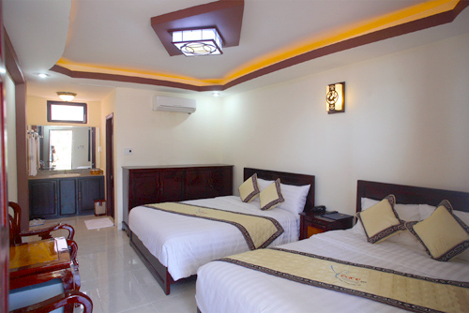

2. SAIGON EMERALD RESORT 3*+
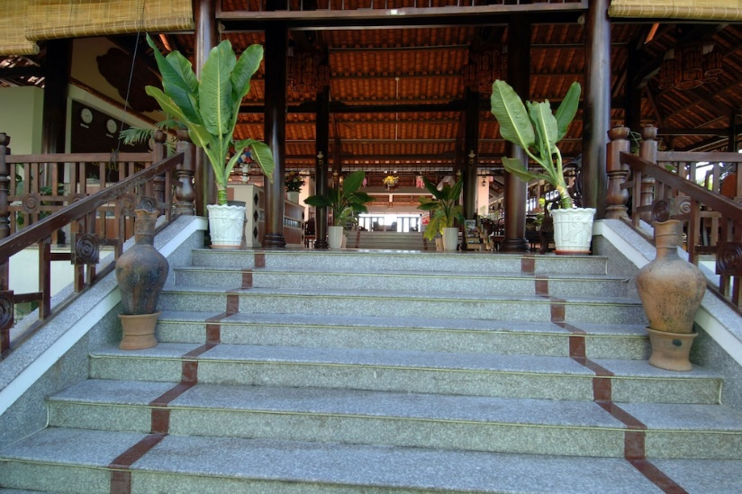
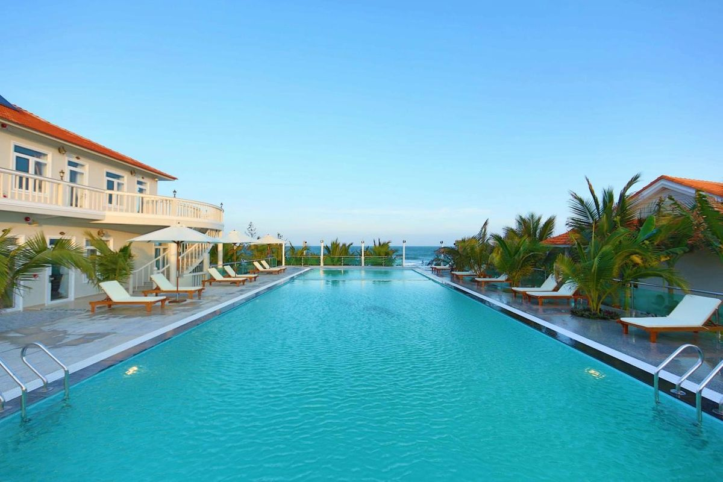
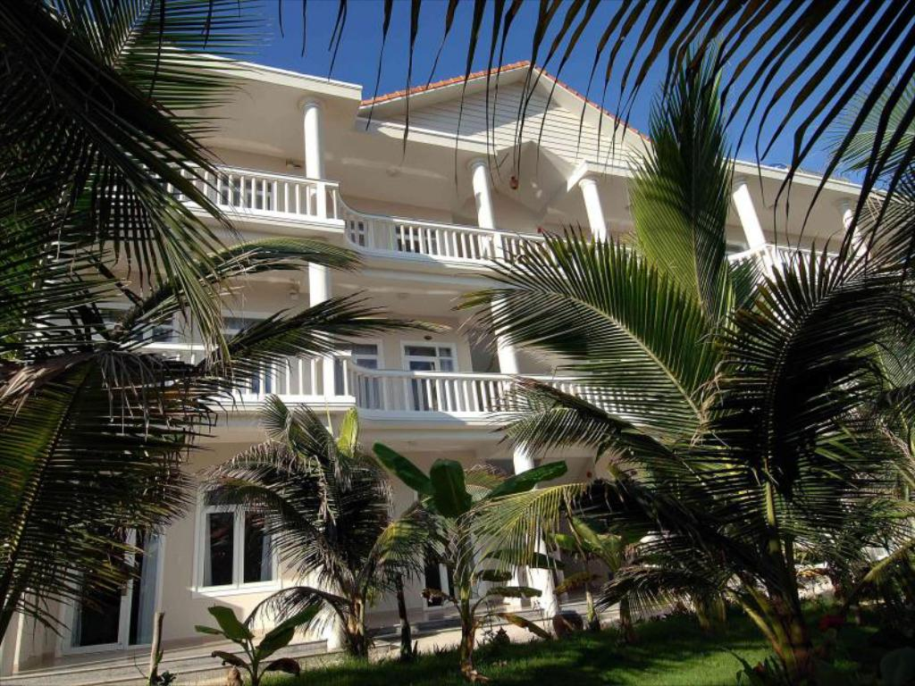
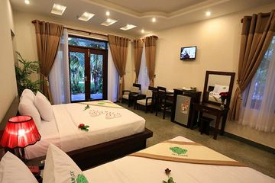
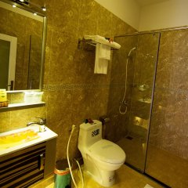

3. BLUE BAY 4*
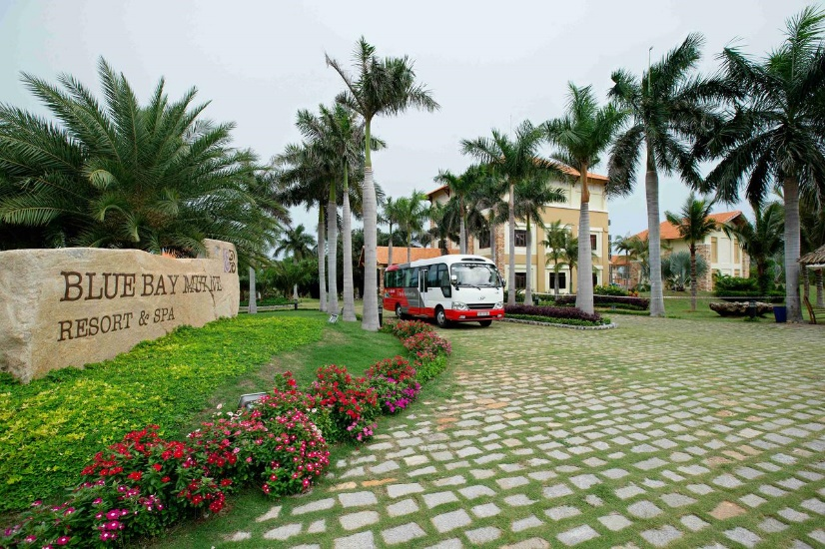
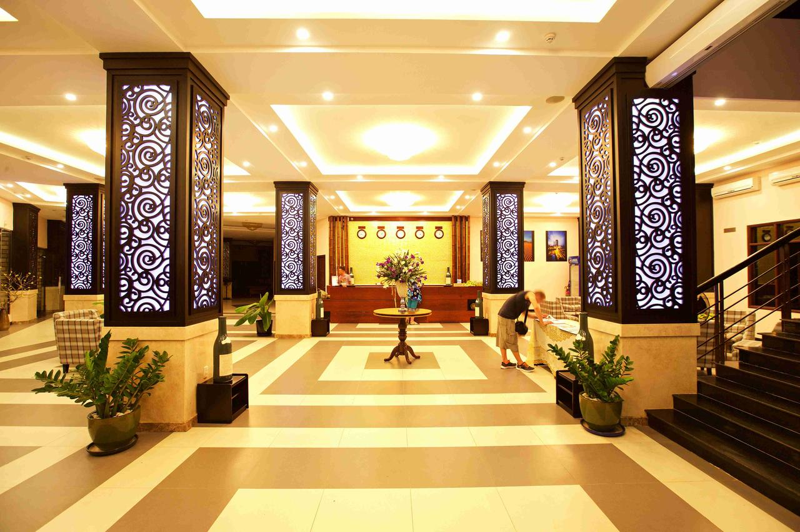
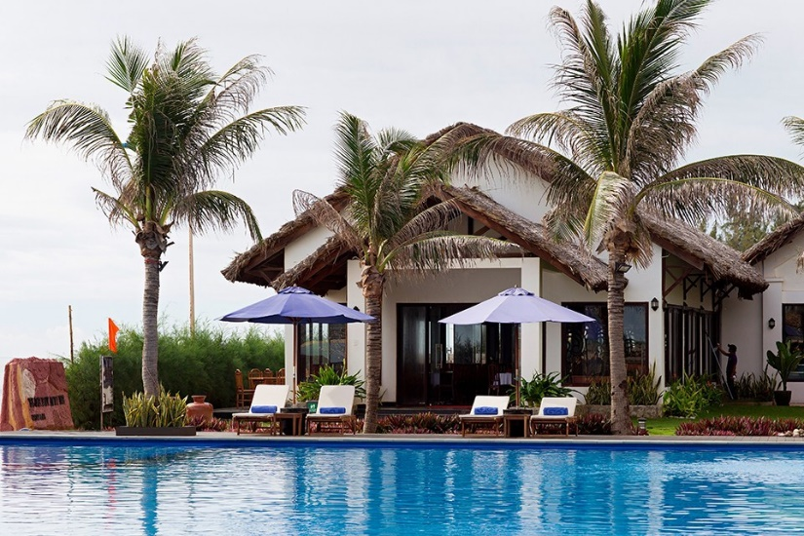
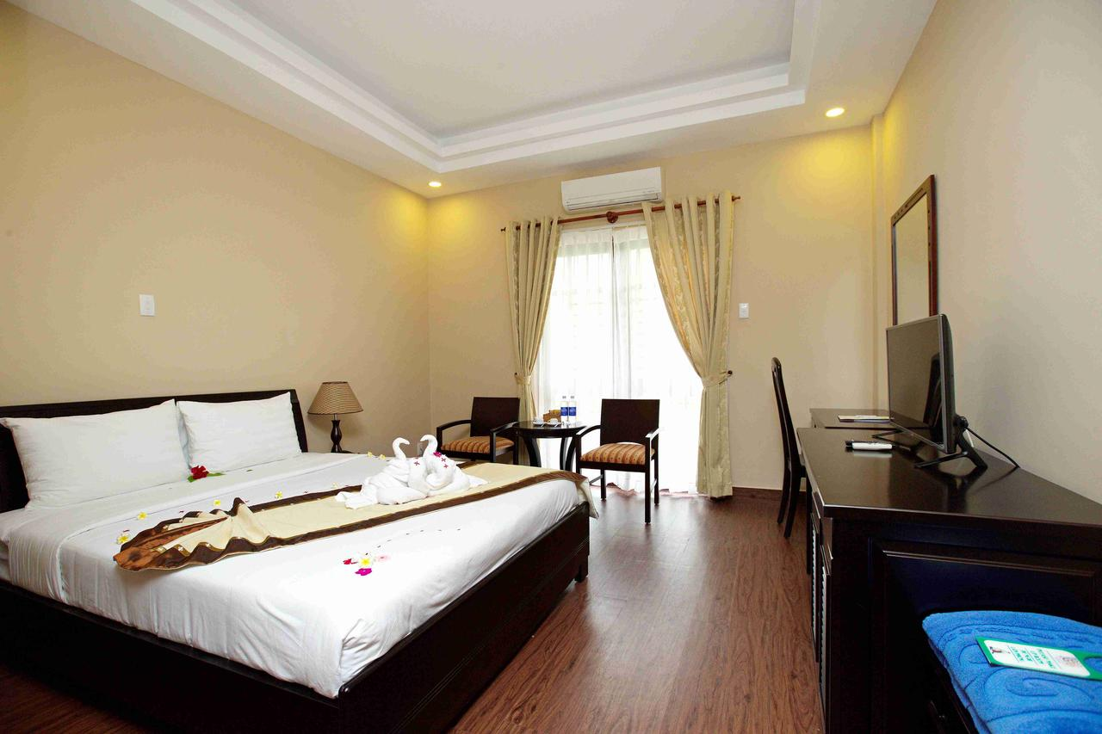
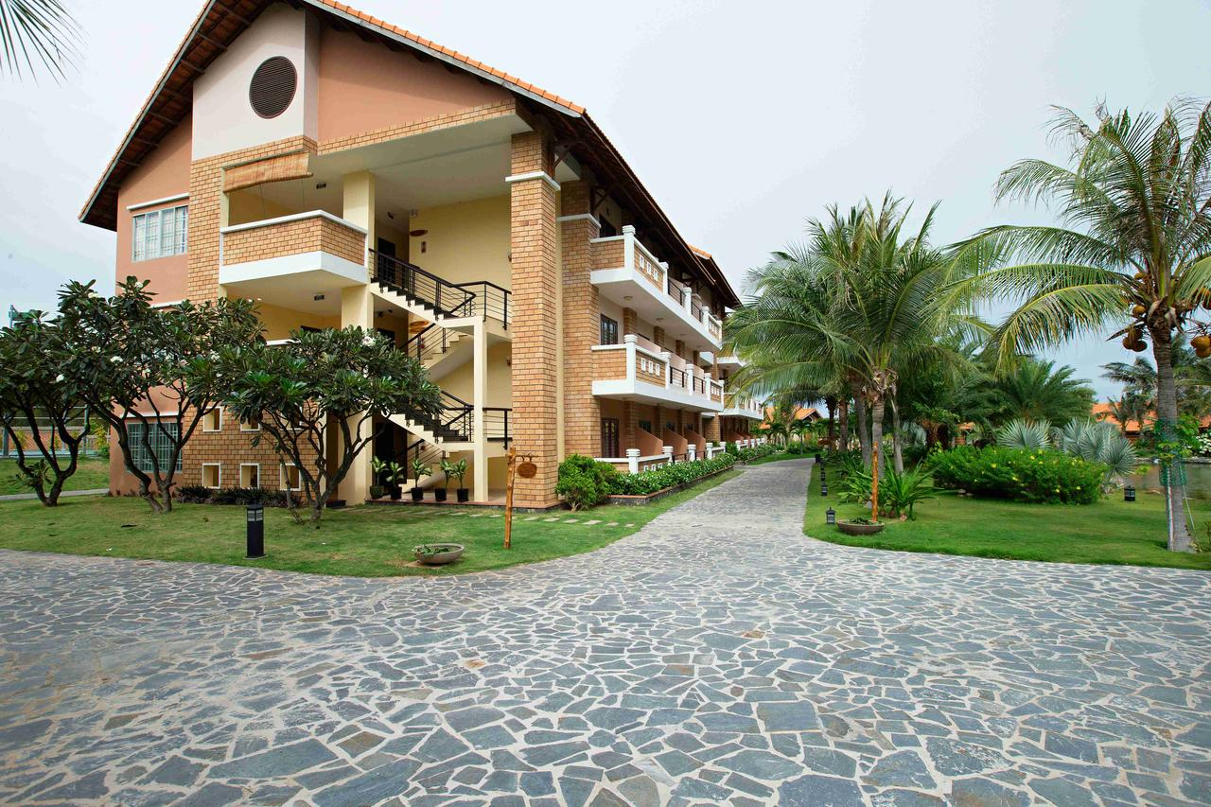
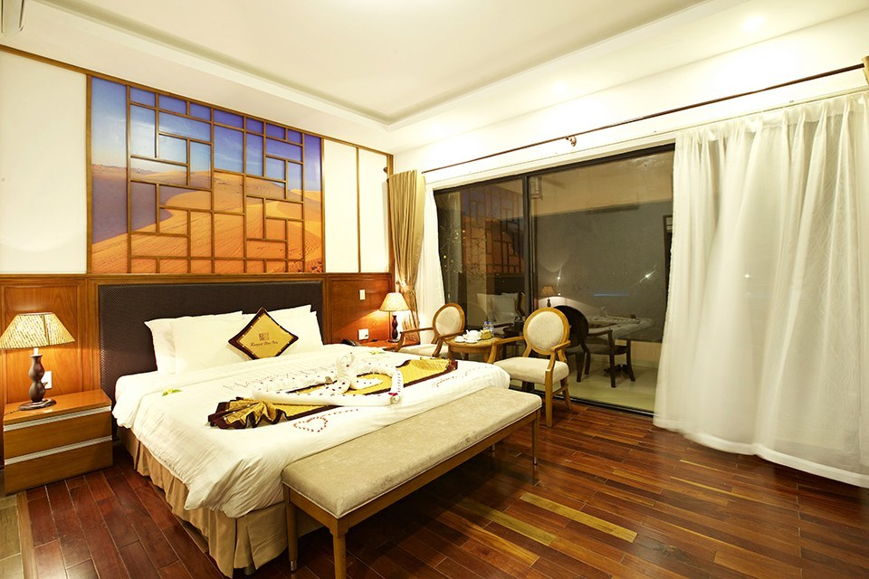

4. SÂN KHẤU PEACE - GALA

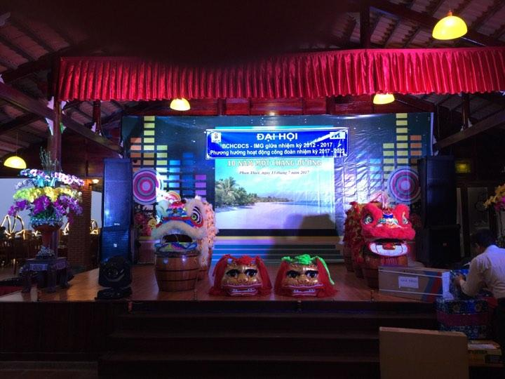

5. DJ

